烟、风量计算
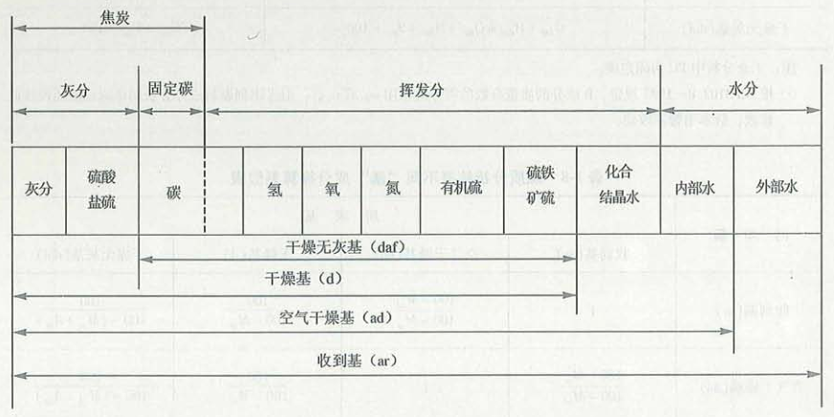
 |  |  |  |  |  |  |  |  |  |  |  |  |  |  | XXXX |  |  |  | 需要特别注意的地方
 | 一、已知成分的烟气量计算 |  |  |  |  |  |  |  |  |  |  |  |  |  |  |  |  |  | 用户输入量
 |  |  |  |  |  |  |  |  |  |  |  |  |  |  |  |  |  |  | 用户输出量
 |  | 1、气体燃料的组分 |  |  |  |  |  |  |  |  |  |  |  |  |  |  |  |  |  |  |  |  | C3H6
 |  |  |  | 组分 |  | H2 | CO | CH4 |  | C2H4 |  | C3H8 |  | C4H10 | N2 |  |  | O2 |  |  | CO2 | H2S | CmHn | 合计
 |  |  |  | 含量 |  | 56.41 | 8.22 | 26.03 |  | 0 |  |  |  |  | 3.43 |  |  | 0.56 |  |  | 3.53 | 0 | 1.82 | 100
 |  |  |  | Hl |  | 10.786 | 12.636 | 35.906 |  | 59.477 |  | 93.24 |  | 123.649 | 0 |  |  | 0 |  |  | 0 | 23.383 | 87.667 | 查表所得
 |  |  |  | Hh |  | 12.754 | 12.636 | 39.842 |  | 63.438 |  | 101.266 |  | 133.886 | 0 |  |  | 0 |  |  | 0 | 25.364 | 93.667 | 查表所得
 |  |  |  | 定压比热容 |  | #REF! | #REF! | #REF! |  | #REF! |  | #REF! |  | #REF! | #REF! |  |  | #REF! |  |  | #REF! | #REF! | #REF!
 |  |  |  | 备注
 |  | 2、烟气量的计算
 |  |  |  | 项目 |  |  |  |  |  |  |  |  |  |  |  |  | 符号 |  |  | 单位 |  | 数值
 |  |  | 输出结果 | 标态下每m³干燃气燃烧所需理论空气量 |  |  |  |  |  |  |  |  |  |  |  |  | V0 |  |  | m³/m³ |  | 4.381
 |  |  | 固定值 | 标态下空气密度 |  |  |  |  |  |  |  |  |  |  |  |  | ρ0 |  |  | kg/m³ |  | 1.293
 |  |  | 输出结果 | 标态下每m³干燃气燃烧所需理论空气质量 |  |  |  |  |  |  |  |  |  |  |  |  | L0 |  |  | kg/m³ |  | 5.665
 |  |  | 输入（自定义、参数范围显示） | 过量空气系数 |  |  |  |  |  |  |  |  |  |  |  |  | α |  |  | 1.05-1.1 |  | 1.100
 |  |  | 输出结果 | 实际所需空气量 |  |  |  |  |  |  |  |  |  |  |  |  | V |  |  | m³/m³ |  | 4.819
 |  |  | 输入（自定义） | 标态下每m³燃气的含湿量 |  |  |  |  |  |  |  |  |  |  |  |  | dR |  |  | g/m³ |  | 0.000
 |  |  | 输入（自定义） | 标态下每m³空气的含湿量 |  |  |  |  |  |  |  |  |  |  |  |  | dK |  |  | g/m³ |  | 0.000
 |  |  | 输出结果 | 空气中有水时，实际空气量 |  |  |  |  |  |  |  |  |  |  |  |  | V |  |  | m³/m³ |  | 4.819
 |  |  | 输出结果 | 标态下每m³燃气燃烧理论烟气量中RO2 |  |  |  |  |  |  |  |  |  |  |  |  | VRO2 |  |  | m³/m³ |  | 0.432
 |  |  | 输出结果 | 标态下每m³燃气燃烧理论烟气量中N2 |  |  |  |  |  |  |  |  |  |  |  |  | VN2 |  |  | m³/m³ |  | 3.496
 |  |  | 输出结果 | 标态下每m³燃气燃烧理论烟气量中N2实际 |  |  |  |  |  |  |  |  |  |  |  |  | VN2 |  |  | m³/m³ |  | 3.842
 |  |  | 输出结果 | 标态下每m³燃气燃烧理论烟气量中H2o |  |  |  |  |  |  |  |  |  |  |  |  | VH2O |  |  | m³/m³ |  | 1.139
 |  |  | 输出结果 | 标态下每m³燃气燃烧理论烟气量中H2o实际 |  |  |  |  |  |  |  |  |  |  |  |  | VH2O |  |  | m³/m³ |  | 1.139
 |  |  | 输出结果 | 标态下每m³燃气燃烧理论烟气量中O2 |  |  |  |  |  |  |  |  |  |  |  |  | VO2 |  |  | m³/m³ |  | 0.092
 |  |  | 输出结果 | 实际燃烧烟气量 |  |  |  |  |  |  |  |  |  |  |  |  | Vy |  |  | m³/m³ |  | 5.505
 |  |  | 输出结果 | 理论燃烧烟气量 |  |  |  |  |  |  |  |  |  |  |  |  | Vy |  |  | m³/m³ |  | 5.067
 |  |  | 输出结果 | 地位发热量 |  |  |  |  |  |  |  |  |  |  |  |  | Hl |  |  | KJ/m³ |  | 18064.9
 |  |  | 输出结果 | 高位发热量 |  |  |  |  |  |  |  |  |  |  |  |  | Hh |  |  | KJ/m³ |  | 20308.8
 |  |  | 输入（自定义） | 燃气初始温度 |  |  |  |  |  |  |  |  |  |  |  |  | tg |  |  | ℃ |  | 25.0
 |  |  | 输入（自定义） | 空气初始温度 |  |  |  |  |  |  |  |  |  |  |  |  | ta |  |  | ℃ |  | 25.0
 |  |  | 输出结果 | 燃气平均定压体积热容 |  |  |  |  |  |  |  |  |  |  |  |  | Cg |  |  | KJ/m³.K |  | #REF! |  |  |  |  | 注意读取每个理想气体的定压体积比热容
 |  |  | 函数计算 | 燃气中H2O平均定压体积热容 |  |  |  |  |  |  |  |  |  |  |  |  | C |  |  | KJ/m³.K |  | #REF!
 |  |  | 函数计算 | 空气平均定压体积热容 |  |  |  |  |  |  |  |  |  |  |  |  | Ca |  |  | KJ/m³.K |  | #REF!
 |  |  | 函数计算 | 空气中H2O平均定压体积热容 |  |  |  |  |  |  |  |  |  |  |  |  | C |  |  | KJ/m³.K |  | #REF!
 |  |  | 输入（自定义） | 假设---绝热状态的热量计温度 |  |  |  |  |  |  |  |  |  |  |  |  | tc |  |  | ℃ |  | 2030.0
 |  |  | 函数计算 | 烟气中RO2平均定压体积热容 |  |  |  |  |  |  |  |  |  |  |  |  | C |  |  | KJ/m³.K |  | #REF!
 |  |  | 函数计算 | 烟气中H2O平均定压体积热容 |  |  |  |  |  |  |  |  |  |  |  |  | C |  |  | KJ/m³.K |  | #REF! |  |  | 591823.78222
 |  |  | 函数计算 | 烟气中N2平均定压体积热容 |  |  |  |  |  |  |  |  |  |  |  |  | C |  |  | KJ/m³.K |  | #REF! |  |  | 518086.13533
 |  |  | 函数计算 | 烟气中O2平均定压体积热容 |  |  |  |  |  |  |  |  |  |  |  |  | C |  |  | KJ/m³.K |  | #REF!
 |  |  | 输出结果 | 计算---绝热状态的热量计温度 |  |  |  |  |  |  |  |  |  |  |  |  | tc |  |  | ℃ |  | #REF!
 |  |  | 输出结果 | 误差核对---2%以内合理 |  |  |  |  |  |  |  |  |  |  |  |  |  |  |  | % |  | #REF!
 |  |  | 输入（自定义、参数值显示） | 化学不完全燃烧热损失系数 |  |  |  |  |  |  |  |  |  |  |  |  | q3 |  |  | % |  | 0.500
 |  |  | 输出结果 | 化学不完全燃烧热损失 |  |  |  |  |  |  |  |  |  |  |  |  | Q3 |  |  | KJ/m³ |  | 90.325
 |  |  | 输入（自定义、参数值显示） | 散热损失系数 |  |  |  |  |  |  |  |  |  |  |  |  | q5 |  |  | % |  | 0.900
 |  |  | 输出结果 | 散热损失 |  |  |  |  |  |  |  |  |  |  |  |  | Q5 |  |  | KJ/m³ |  | 162.584
 |  |  | 输出结果 | 计算---理论燃烧温度 |  |  |  |  |  |  |  |  |  |  |  |  | tc |  |  | ℃ |  | #REF!
 |  |  | 输入（自定义、参数值显示） | 高温系数 |  |  |  |  |  |  |  |  |  |  |  |  |  |  |  |  |  | 0.990
 |  |  | 输出结果 | 实际燃烧温度--系数法 |  |  |  |  |  |  |  |  |  |  |  |  | tc |  |  | ℃ |  | #REF!
 |  |  | 输出结果 | 实际燃烧温度--计算法 |  |  |  |  |  |  |  |  |  |  |  |  | tc |  |  | ℃ |  | #REF!
 |  |  | 函数计算 | 烟气中R02体积焓 |  |  |  |  |  |  |  |  |  |  |  |  | ct |  |  | KJ/m³ |  | #REF!
 |  |  | 函数计算 | 烟气中N2体积焓 |  |  |  |  |  |  |  |  |  |  |  |  | ct |  |  | KJ/m³ |  | #REF!
 |  |  | 函数计算 | 烟气中H2O体积焓 |  |  |  |  |  |  |  |  |  |  |  |  | ct |  |  | KJ/m³ |  | #REF!
 |  |  | 函数计算 | 烟气中空气体积焓 |  |  |  |  |  |  |  |  |  |  |  |  | ct |  |  | KJ/m³ |  | #REF!
 |  |  | 函数计算 | 烟气中飞灰体积焓 |  |  |  |  |  |  |  |  |  |  |  |  | ct |  |  | KJ/m³ |  | #REF!
 |  |  | 输出结果 | 理论烟气体积焓 |  |  |  |  |  |  |  |  |  |  |  |  | hy0 |  |  | KJ/m³ |  | #REF!
 |  |  | 输出结果 | 理论空气体积焓 |  |  |  |  |  |  |  |  |  |  |  |  | hk0 |  |  | KJ/m³ |  | #REF!
 |  |  | 有没有公式 | 理论飞灰体积焓 |  |  |  |  |  |  |  |  |  |  |  |  | hfh |  |  | KJ/m³ |  | 0.000
 |  |  | 输出结果 | 烟气焓 |  |  |  |  |  |  |  |  |  |  |  |  | hy |  |  | KJ/m³ |  | #REF!

 |  | 二、未知成分的烟气量计算
 |  |  |  |  |  |  |  |  |  |  |  |  |  |  |  | ;
 |  |  |  | 项目 |  |  |  |  |  |  |  |  |  |  |  |  | 符号 |  |  | 单位 |  | 数值
 |  |  |  | 燃气干燥基地位发热量 |  |  |  |  |  |  |  |  |  |  |  |  | Qd.net |  |  | KJ/Nm³ |  |  |  |  |  | 注意燃气的干基和收到基的转换，计算式选用公式，是通过干燥基选用的
 |  |  |  | 燃气收到基地位发热量 |  |  |  |  |  |  |  |  |  |  |  |  | Qar.net |  |  | KJ/Nm³ |  | 3192
 |  |  |  | 标态下每m³干燃气燃烧所需理论空气量 |  |  |  |  |  |  |  |  |  |  |  |  | V0 |  |  | m³/m³ |  | 0.667 |  |  |  | Qd.net<10500时
 |  |  |  |  |  |  |  |  |  |  |  |  |  |  |  |  |  |  |  |  |  | 0.580 |  |  |  | Qd.net>10500时
 |  |  |  |  |  |  |  |  |  |  |  |  |  |  |  |  |  |  |  |  |  | 0.855 |  |  |  | 天然气
 |  |  |  |  |  |  |  |  |  |  |  |  |  |  |  |  |  |  |  |  |  | 0.766 |  |  |  | 液化石油气
 |  |  |  | 过量空气系数 |  |  |  |  |  |  |  |  |  |  |  |  | α |  |  |  |  | 1.150
 |  |  |  | 标态下每m³干燃气燃烧所需实际空气量 |  |  |  |  |  |  |  |  |  |  |  |  | V |  |  | m³/m³ |  | 0.767
 |  |  |  | 理论燃烧烟气量 |  |  |  |  |  |  |  |  |  |  |  |  | Vy' |  |  | m³/m³ |  | 2.763 |  |  |  | 天然气a=2
 |  |  |  |  |  |  |  |  |  |  |  |  |  |  |  |  |  |  |  |  |  | 2.200 |  |  |  | 石油伴生气a=2.2
 |  |  |  |  |  |  |  |  |  |  |  |  |  |  |  |  |  |  |  |  |  | 4.500 |  |  |  | 液化天然气a=4.5
 |  |  |  |  |  |  |  |  |  |  |  |  |  |  |  |  |  |  |  |  |  | 1.118 |  |  |  | 焦炉煤气
 |  |  |  |  |  |  |  |  |  |  |  |  |  |  |  |  |  |  |  |  |  | 1.552 |  |  |  | Qar.net<12600
 |  |  |  | 实际燃烧烟气量 |  |  |  |  |  |  |  |  |  |  |  |  | Vy |  |  | m³/m³ |  | 1.639
 |  |  |  | 高炉煤气实际燃烧烟气量 |  |  |  |  |  |  |  |  |  |  |  |  | Vy |  |  | m³/m³ |  | 1.581
 |  |  |  | 天然气实际燃烧烟气量 |  |  |  |  |  |  |  |  |  |  |  |  | Vy |  |  | m³/m³ |  | 0.222

经验公式计算方法

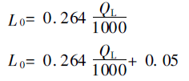
天然气煤气
低位发热量 |  |  |  |  |  |  |  |  | QL |  | KJ/Nm³ |  | 2930.2
理论空气量 |  |  |  |  | QL＞35799 |  |  |  | L0 |  | m³/m³ |  | 0.7735728
 |  |  |  |  | QL＜35799 |  |  |  | L0 |  | m³/m³ |  | 0.8235728 |  |  |  |  |  |  |  | 88534.076
过量空气系数 |  |  |  |  | 1.05~1.1 |  |  |  | α |  |  |  | 1.1 |  |  |  |  |  |  |  | 204887.4836
实际烟气量 |  |  |  |  | QL＞35799 |  |  |  | Vm |  | m³/m³ |  | 1.28367368
 |  |  |  |  | QL＜35799 |  |  |  | Vm |  | m³/m³ |  | 1.90593008

焦炉、高炉混合煤气
低位发热量 |  |  |  |  |  |  |  |  | QL |  | KJ/Nm³ |  | 3192
理论空气量 |  |  |  |  | QL＞12561 |  |  |  | L0 |  | m³/m³ |  | 0.57992
 |  |  |  |  | QL＜12561 |  |  |  | L0 |  | m³/m³ |  | 0.519272
过量空气系数 |  |  |  |  | 1.05~1.1 |  |  |  | α |  |  |  | 1.15
实际烟气量 |  |  |  |  | QL＞12561 |  |  |  | Vm |  | m³/m³ |  | 1.205212
 |  |  |  |  | QL＜12561 |  |  |  | Vm |  | m³/m³ |  | 1.6301068

各种液体燃料
低位发热量 |  |  |  |  |  |  |  |  | QL |  | KJ/Nm³ |  | 3125
理论空气量 |  |  |  |  |  |  |  |  | L0 |  | m³/m³ |  | 2.634375
过量空气系数 |  |  |  |  | 1.1~1.2 |  |  |  | α |  | m³/m³ |  | 1.15
实际烟气量 |  |  |  |  |  |  |  |  | Vm |  | m³/m³ |  | 1.22328125

各种煤
低位发热量 |  |  |  |  |  |  |  |  | QL |  | KJ/Nm³ |  | 3125
理论空气量 |  |  |  |  |  |  |  |  | L0 |  | m³/m³ |  | 1.253125
过量空气系数 |  |  |  |  | 1.15~1.25 |  |  |  | α |  | m³/m³ |  | 1.2
实际烟气量 |  |  |  |  |  |  |  |  | Vm |  | m³/m³ |  | 2.56625

木材和泥煤
低位发热量 |  |  |  |  |  |  |  |  | QL |  | KJ/Nm³ |  | 3125
含水量 |  |  |  |  |  |  |  |  | W
理论空气量 |  |  |  |  |  |  |  |  | L0 |  | m³/m³ |  | 0.74
过量空气系数 |  |  |  |  | 1.15~1.25 |  |  |  | α |  | m³/m³ |  | 1.2
最佳含水量 |  |  |  |  |  |  |  |  | Wop
实际烟气量 |  |  |  |  |  |  |  |  | Vm |  | m³/m³ |  | 1.947375

烟风系统
1、工况--标况 |  |  |  |  | 风 | 烟
〔1〕 | 工况温度 | ℃ | t |  | 20 | 20 | 输入（自定义）
〔2〕 | 工况流量 | m³/h | qv |  | 208333.33333 | 264000 | 输入（自定义）
〔3〕 | 当地大气压 | pa | p |  | 87850 | 87850 | 输入（需求调查表）
〔4〕 | 标况温度 | ℃ | t0 |  | 0 | 0 | 标准值
〔5〕 | 标况压力 | pa | p0 |  | 101325 | 101325 | 标准值
〔6〕 | 标况流量 | Nm³/h | qv0 | qv0=qv*(p/p0)*((t0+273)/(t+273)) | 168298 | 213267 | 输出
2、标况--工况 |  |  |  |  | 风 | 烟 | 煤气
〔1〕 | 标况温度 | ℃ | t0 |  | 0 | 0 | 0 | 标准值
〔2〕 | 标况压力 | pa | p0 |  | 101325 | 101325 | 101325 | 标准值
〔3〕 | 标况流量 | Nm³/h | qv0 |  | 88534 | 204887 | 16300 | 锅炉本体计算输出值
〔4〕 | 工况温度 | ℃ | t |  | 20 | 155 | 25 | 输入（自定义）
〔5〕 | 当地大气压 | pa | p |  | 99000 | 99000 | 98000 | 输入（需求调查表）
〔6〕 | 工况流量 | m³/h | qv | qv=qv0*(p0/p)*((t+273)/(t0+273)) | 97252 | 328758 | 18396 | 输出
3、送风机计算
 |  |  |  | 空气量（标况） | 78872
 |  |  |  | 烟气量（标况） | 187460
〔1〕 | 名称 | 符号 | 单位 | 计算公式 | 结果
〔2〕 | 空气温度 | t | ℃ | 设计值 | 25 | 输入（自定义） | 风阻力估算 | 3700
〔3〕 | 风阻力 | p | pa | 设计值 | 3500 | 输入（自定义） | 高温空气预热器阻力 | 400
〔4〕 | 当地大气压 | p0 | pa |  | 99000 | 输入（需求调查表） | 低温空气预热器阻力 | 800
〔5〕 | 烟风流量（工况） | q | m³/h | 注意锅炉厂是否含有储备系数 | 97252 | 输出 | 风道阻力 | 800
〔6〕 | 风机温度 | t1 | ℃ |  | 20 | 输入（自定义，参考值显示） | 燃烧器阻力 | 1700
〔7〕 | 风机全压 | p1 | pa | p1=p*(101325/p0)*((t+273)/(t1+273)) | 3977.0 | 输出
〔8〕 | 风机选用全压 | p2 |  | 1.10~1.15 | 4573.5 | 输出（显示确定系数）
〔9〕 | 风机选用流量 | q2 | m³/h | 1.05~1.2 | 53488 | 输出（显示确定系数）
〔10〕 | 风机全压头效率 | η |  |  | 0.9 | 输入（自定义，参考值显示）
〔11〕 | 机械传动效率 | η1 |  | 直联时1.0，联轴器连接时0.95~0.98，三角皮带传动0.9~0.95，平皮带传动时0.8 | 0.98 | 输入（自定义，参考值显示）
〔12〕 | 电动机效率 | ηd |  |  | 0.9 | 输入（自定义，参考值显示）
〔13〕 | 风机轴功率 | P' | kw | P'=p2*q2/η | 76.996053414 | 输出
〔14〕 | 电机安全裕量 | K |  |  | 1.1 | 输入（自定义，参考值显示）
〔15〕 | 电机功率 | P | kw | P=K*P'/ηd | 94.106287506 | 输出
〔16〕 | 选用规格 | 50%定频 | 一个 | 功率 | 47.053143753 | 180KW | 360V | 输入（自定义）
 |  | 50%变频 | 一个 | 流量 | 26744.172895 | 5800m³/h | 5600Pa | 输入（自定义）

4、引风机计算
〔1〕 | 名称 | 符号 | 单位 | 计算公式 | 结果
〔2〕 | 烟风温度 | t | ℃ | 设计值 | 155 | 输入（自定义）
〔3〕 | 全压 | p | pa | 烟道总阻力 | 4000 | 输入（自定义） | 烟阻力估算 | 4000
〔4〕 | 当地大气压 | p0 | pa | 根据当地海拔按表选取 | 99000 | 输入（需求调查表） | 锅炉总阻力 | 3200
〔5〕 | 烟风流量（工况） | q | m³/h | 标---工况之间转换 | 328758 | 输出 | 烟道阻力 | 800
〔6〕 | 风机温度 | t1 | ℃ | 风机铭牌标定温度，一般为165/200℃ | 200 | 输入（自定义，参考值显示）
〔7〕 | 烟气密度 | ρ0 | kg/m3 | 取一般烟气平均密度 | 1.34 | 输入（自定义，参考值显示）
〔8〕 | 风机全压 | p1 | pa’ | p1=p*(101325/p0)*((t+273)/(t1+273)) | 3574.52 | 输出
〔9〕 | 风机选用全压 | p2 |  | 选用系数：1.10~1.15 | 4110.7 | 输出
〔10〕 | 风机选用流量 | q2 | m³/h | 选用系数：1.05~1.2 | 180817.15543 | 输出
〔11〕 | 风机效率 | η |  | 全压头时效率，一般风机0.6，高效风机为0.9 | 0.9 | 输入（自定义，参考值显示）
〔12〕 | 机械传动效率 | η1 |  | 直联时1.0，联轴器连接时0.95~0.98，三角皮带传动0.9~0.95，平皮带传动时0.8 | 0.98 | 输入（自定义，参考值显示）
〔13〕 | 电机效率 | ηd |  | 电动机效率0.9 | 0.9 | 输入（自定义，参考值显示）
〔14〕 | 风机轴功率 | P' | kw | P'=p2*q2/η | 233.94564875 | 输出
〔15〕 | 电机安全裕量 | K |  |  | 1.1 | 输入（自定义，参考值显示）
〔16〕 | 电机功率 | P | kw | P=K*P'/ηd | 285.9335707 | 输出
〔17〕 | 选用规格 | 50%定频 | 一个 | 功率 | 142.96678535 | 250KW | 10KV | 输入（自定义）
 |  | 50%变频 | 一个 | 流量 | 90408.577714 | 143000m³/h | 4100Pa | 输入（自定义）

4、风、烟、煤气管道计算 |  | 冷风 | 热风 | 钢烟道 | 钢烟道
4.1、煤气总管道计算 |  | 10~12 | 15~25 | 10~15 | 10~15
〔1〕 | 介质流量 | q | m³/h | 计算书 | 18396
〔2〕 | 介质温度 | t | ℃ | 给定 | 25
〔3〕 | 流速 | v | m/s | 煤气管道15-20 | 15
〔4〕 | 计算截面积 | A | m |  | 0.34067322228
〔5〕 | 计算管道直径 | d | m |  | 0.65877054208
〔6〕 | 选取直径 | d‘ | m |  | 1620
〔7〕 | 选取壁厚 | t | m |  | 10
4.2、冷风管道计算
〔1〕 | 介质流量 | q | m³/h | 计算书 | 48626
〔2〕 | 介质温度 | t | ℃ | 给定 | 20
〔3〕 | 流速 | v | m/s | 冷风道流速10-12 | 11
〔4〕 | 计算截面积 | A | m |  | 1.2279234571
〔5〕 | 计算当量管道直径 | d | m |  | 1.2506932891
〔6〕 | 长 | L | m |  | 1.3
〔7〕 | 宽 | B | m |  | 0.94455650545
〔8〕 | 选用规格 |  | m |  | 1.3×1.8
4.3、热风管道计算-空预器出口方管
〔1〕 | 介质流量 | q | m³/h | 计算书 | 97252
〔2〕 | 介质温度 | t | ℃ | 给定 | 200
〔3〕 | 流速 | v | m/s | 热风道流速15-25 | 20
〔4〕 | 计算截面积 | A | m |  | 1.3507158028
〔5〕 | 计算当量管道直径 | d | m |  | 1.3117381879
〔6〕 | 长 | L | m |  | 1
〔7〕 | 宽 | B | m |  | 1.3507158028
〔8〕 | 选用规格 |  | m |  | 1.3×1.0
4.4、烟管道计算-总
〔1〕 | 介质流量 | q | m³/h | 计算书 | 328758
〔2〕 | 介质温度 | t | ℃ | 给定 | 150
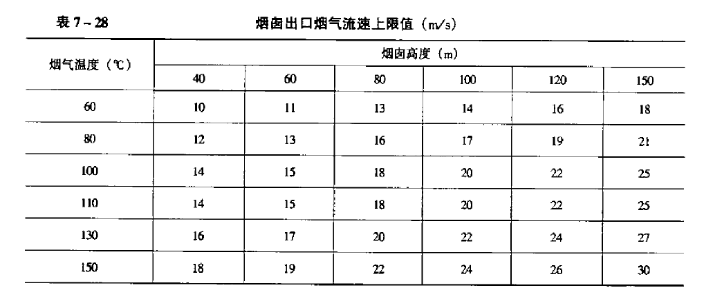
〔3〕 | 流速 | v | m/s | 烟道流速10-15 | 12
〔4〕 | 计算截面积 | A | m |  | 7.6101496392
〔5〕 | 计算当量管道直径 | d | m |  | 3.1135924812
〔6〕 | 长 | L | m |  | 2
〔7〕 | 宽 | B | m |  | 3.8050748196
〔8〕 | 选用规格 |  | m |  | 2.7×2.0
4.5、烟管道计算-支
〔1〕 | 介质流量 | q | m³/h | 计算书 | 164379
〔2〕 | 介质温度 | t | ℃ | 给定 | 150
〔3〕 | 流速 | v | m/s | 烟道流速10-15 | 12
〔4〕 | 计算截面积 | A | m |  | 3.8050748196
〔5〕 | 计算当量管道直径 | d | m |  | 2.2016423573
〔6〕 | 长 | L | m |  | 1.5
〔7〕 | 宽 | B | m |  | 2.5367165464
〔8〕 | 选用规格 |  | m |  | 1.5×1.8
4.6、热风管道计算-母管
〔1〕 | 介质流量 | q | m³/h | 计算书 | 48626
〔2〕 | 介质温度 | t | ℃ | 给定 | 200
〔3〕 | 流速 | v | m/s | 热风道流速15-25 | 20
〔4〕 | 计算截面积 | A | m2 |  | 0.6753579014
〔5〕 | 计算管道直径 | d | m |  | 0.92753896781
〔6〕 | 选取直径 | d‘ | m |  | 920
〔7〕 | 选取壁厚 | t | m |  | 4
4.7、热风管道计算-入口支管
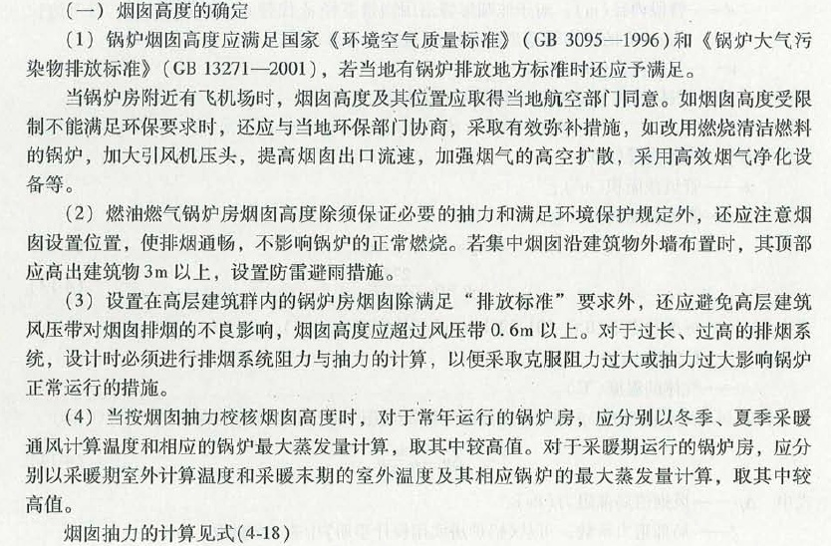
〔1〕 | 介质流量 | q | m³/h | 计算书 | 16209
〔2〕 | 介质温度 | t | ℃ | 给定 | 200
〔3〕 | 流速 | v | m/s | 热风道流速15-25 | 20
〔4〕 | 计算截面积 | A | m2 |  | 0.22511930047
〔5〕 | 计算管道直径 | d | m |  | 0.53551487275
〔6〕 | 选取直径 | d‘ | m |  | 520
〔7〕 | 选取壁厚 | t | m |  | 4
5、烟囱计算
5.1、烟囱抽力计算
〔1〕 | 烟囱高度 | H | m | 假定30、45、60、80、100、120、150、180 | 80
〔2〕 | 当地大气压 | p | pa |  | 96640
〔3〕 | 标态下空气密度 | ρ0 | kg/m3 | 平均值 | 1.293
〔4〕 | 标态下烟气密度 | ρ1 | kg/m3 | 平均值 | 1.34
〔5〕 | 标态下烟气密度 | ρ2 | kg/m3 | 计算值 | 0.84
〔6〕 | 室外空气温度 | t1 | ℃ | 给定 | 20
〔7〕 | 烟囱进口处烟温 | t0 | ℃ | 锅炉排烟温度 | 140
〔8〕 | 烟囱每米高度的温度降 | t' | ℃ | 砖砌温降0.1℃/m；钢板0.5℃/m | 0.1
〔9〕 | 烟囱内平均温度 | t2 | ℃ |  | 136
〔10〕 | 烟囱抽力 | S | pa |  | 479.19
5.2、烟囱出口内径计算及低负荷校核
〔1〕 | 烟气量 | q | Nm³/h | 燃烧计算 | 366930
〔2〕 | 烟囱出口温度 | t | ℃ | 抽力计算 | 136
〔3〕 | 烟囱出口流速 | Wo | m/s | 根据温度和烟囱高度选取12-20，低负荷时2.5-3 | 20
〔4〕 | 烟囱出口内径 | d | m |  | 3.12
〔5〕 | 选取烟囱出口内径 | d' | mm | 选取 | 2900
〔6〕 | 经验烟囱基础内径 | d'’ | mm | 坡度小于2% | 3016
〔7〕 | 低负荷下烟气量 | q1 | Nm³/h |  | 110079
〔8〕 | 低负荷下排烟温度 | t1 | ℃ |  | 100
〔9〕 | 30%低负荷校核流速 | W' | m/s | 不低于2.5 | 5.4690958402
5.3、烟囱阻力计算
〔1〕 | 烟囱阻力系数 | r |  | 一般0.04 | 0.04
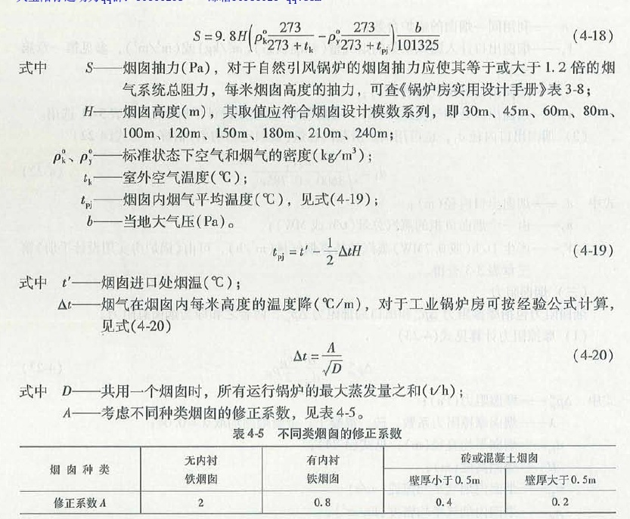
〔2〕 | 烟囱内平均流速 | Wo | m/s |  | 20
〔3〕 | 烟囱平均直径 | d'’ | m |  | 2.958
〔4〕 | 烟囱摩擦阻力 | △p1 | pa |  | 182.78
〔5〕 | 烟囱出口阻力系数 | § |  | 一般取1 | 1
〔6〕 | 烟囱出口阻力 | △p2 | pa |  | 168.96147737
〔7〕 | 烟囱总阻力 | △p | pa |  | 351.75

